Classes de equivalência
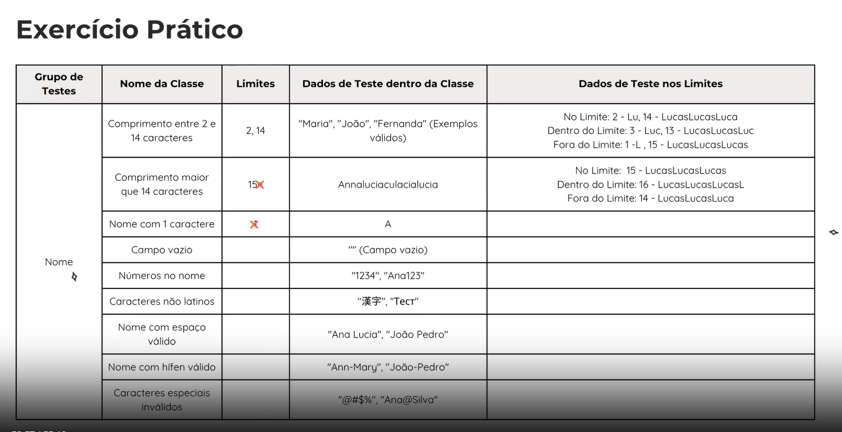
Grupo de verificações | Nome da classe | Limites | Dados de teste dentro da classe (conteúdo do campo) | Dados de teste nos limites (campo de comentários) | Classificação e otimização | Webnar - Lucas
Nome | O Comprimento do campo texto é de 2 a 14 caracteres | 2,14 | - 7 carateres - Susanna | 2 carateres - Su 14 carateres - Susanna Carlas 1 caratere - S 13 carateres - Susanna Carla 3 carateres - Sus | Intervalo
 | O Comprimento do campo texto maior ou igual 15 | 15 | - 17 caracteres - Susanna-Carlas Fe | 15 carateres - Susanna Carlas_ 16 carateres - Susanna Carlas F | Intervalo
 | Campo Vazio |  | 0 - String Vazio |  | Intervalo
 | Nome com letras latinas |  |  |  | Duplicado
 | Nome com um espaço no meio |  |  |  | Duplicado
 | Nome com um hífen |  | Susanna-Carla |  | Conjunto
 | Nome com números |  | Susanna1245 |  | Conjunto
 | Nome com carateres especiais |  | Susanna# |  | Conjunto
 | Nome com letras não latinas |  | スーザン |  | Conjunto
 | Nome com espaço no inicio |  | _Susanna |  | Conjunto
 | Nome com ponto final |  | Susanna. |  | Conjunto
 | Nome com vírgula |  | Susanna, Carlas |  | Conjunto
Sobrenome | O Comprimento do campo texto é de 2 a 14 caracteres | 2,14 | - 7 carateres Almeida | - 2 carateres - Al - 14 carateres - Almeida de Dia - 1 caratere - A - 13 carateres - Almeida de Di - 3 carateres - Alm | Intervalo
 | O Comprimento do campo texto maior ou igual 15 | 15 | - 17 caracteres - Almeida de Dias F | - 15 carateres - Almeida de Dias - 16 carateres - Almeida de Dias_ | Intervalo
 | Campo Vazio |  | 0 - String Vazio |  | Intervalo
 | Nome com letras latinas |  |  |  | Duplicado
 | Nome com um espaço no meio |  |  |  | Duplicado
 | Nome com um hífen |  | Almeida-Dias |  | Conjunto
 | Nome com números |  | Almeida4512 |  | Conjunto
 | Nome com carateres especiais |  | Almeida#!!! |  | Conjunto
 | Nome com letras não latinas |  | 阿尔梅达 |  | Conjunto
 | Nome com espaço no inicio |  | _Almeida |  | Conjunto
 | Nome com ponto final |  | Almeida. |  | Conjunto
 | Nome com vírgula |  | Almeida,de dias |  | Conjunto
Data de nascimento | Nascimento entre os anos 1880 e 2006 inclusive | 01.01.1880 e 31.12.2006 | 01.12.1943 | Data - 01.01.1880 Data - 31.12.2006 Data - 02.01.1880 Data - 30.12.2006 | Intervalo
 | Nascimentos antes de 1880 | 31.12.1879 | 09.06.1871 | Data - 31.12.1879 | Intervalo
 | Nascimentos igual ou superior a 2007 | 01.01.2007 | 11.07.2010 | Data: 01.01.2007 Data: 02.01.2007 | Intervalo
 | Campo vazio |  | vazio |  | Conjunto
 | Campo dd.mm.aaaa com zeros |  | Data: 00.00.0000 |  | Conjunto
 | Meses com 30 dias |  |  |  | Duplicado
 | Meses com 31 dias |  |  |  | Duplicado
 | Meses com 28 dias |  | 29.02.2006 |  | Conjunto
 | Meses com 29 dias |  | 29.02.2004 |  | Conjunto
 | Formato da data com / |  | 12/6/2005 |  | Conjunto
 | Datas com letras |  | DD.MM.AAAA |  | Conjunto
 | Datas com carateres especiais |  | #$.%&./&%% |  | Conjunto
 | Data com meses superior a 12 |  | 12.15.1885 |  | Conjunto
 | Data com dias superior a 31 |  | 35.07.1893 |  | Conjunto
 | Data em formado de inglês americano |  | 07.28.1998 |  | Duplicado

Feedback
